5.22
 |  | 회의록
1. 회의개요
일 시 | 5.22(월) 12:40~13:00 |  | 작 성 자 | 김용섭
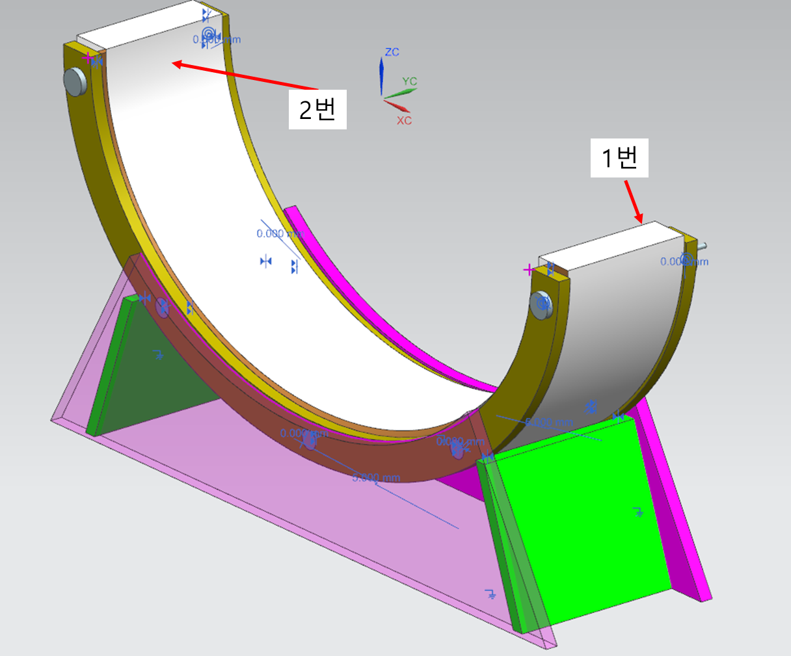
장 소 | 5층 창의융합실 |  | 작성일 | 5.22
참여인원 | 김서원, 김용섭, 김종현, 정택준
안 건 | 주간 미팅_내부

2. 회의내용
회의내용 |  |  |  |  | 수행할 것 | 담당자
1. 화요일 PPT 발표
-. 모델링 개선 |  |  |  |  |  | 김서원
=. 1) 시트 끝 부 필렛처리
=. 2) 시트 바로 밑 판자 추가
=. 3) 시트 투명도 처리
-. 시제품
=. 시제품 모델링 분해도 작성 및 작업 시 공유 |  |  |  |  |  | 김종현
=. 구매 예정 자재 표로 작성 및 공유
-. Zwift |  |  |  |  |  | 김용섭
=. Zwift와 센서 연동시킬 것
-. PPT |  |  |  |  |  | 정택준
=. 이번 주 작업할 내용 PPT에 추가

건의사항

결정사항

